0.1
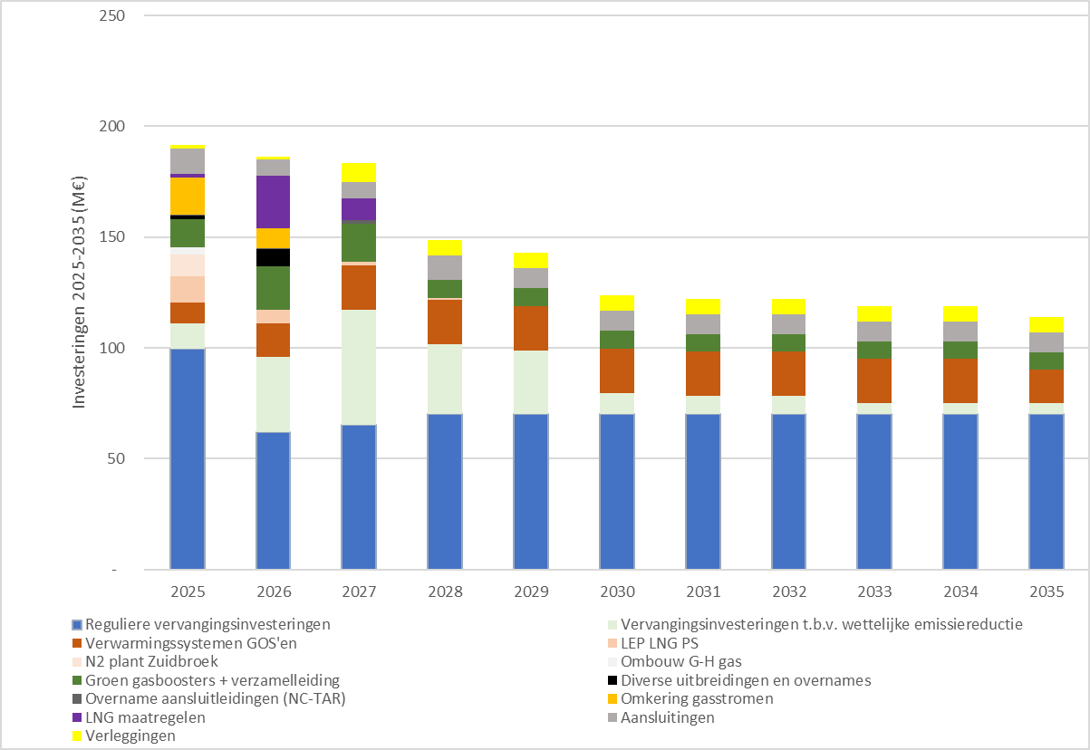
Figuur 0.1: Totale investeringen 2025-2035
Bedragen in M€ | 2025 | 2026 | 2027 | 2028 | 2029 | 2030 | 2031 | 2032 | 2033 | 2034 | 2035
Reguliere vervangingsinvesteringen | 100 | 62 | 65 | 70 | 70 | 70 | 70 | 70 | 70 | 70 | 70
Vervangingsinvesteringen t.b.v. wettelijke emissiereductie | 11 | 34 | 52 | 32 | 29 | 10 | 8 | 8 | 5 | 5 | 5
Verwarmingssystemen GOS'en | 9 | 15 | 20 | 20 | 20 | 20 | 20 | 20 | 20 | 20 | 15
LEP LNG PS | 12 | 6 | 2 | 1 | - | - | - | - | - | - | -
N2 plant Zuidbroek | 10 | - | - | - | - | - | - | - | - | - | -
Ombouw G-H gas | 4 | - | - | - | - | - | - | - | - | - | -
Groen gasboosters + verzamelleiding | 13 | 20 | 17 | 8 | 8 | 8 | 8 | 8 | 8 | 8 | 8
Diverse uitbreidingen en overnames | 1 | 8 | - | - | - | - | - | - | - | - | -
Overname aansluitleidingen (NC-TAR) | 1 | 1 | 2 | 0 | - | - | - | - | - | - | -
Omkering gasstromen | 17 | 9 | 0 | - | - | - | - | - | - | - | -
LNG maatregelen | 2 | 24 | 10 | 0 | - | - | - | - | - | - | -
Aansluitingen | 11 | 7 | 7 | 11 | 9 | 9 | 9 | 9 | 9 | 9 | 9
Verleggingen | 2 | 1 | 8 | 7 | 7 | 7 | 7 | 7 | 7 | 7 | 7
 | 192 | 186 | 183 | 149 | 143 | 124 | 122 | 122 | 119 | 119 | 114

2.2
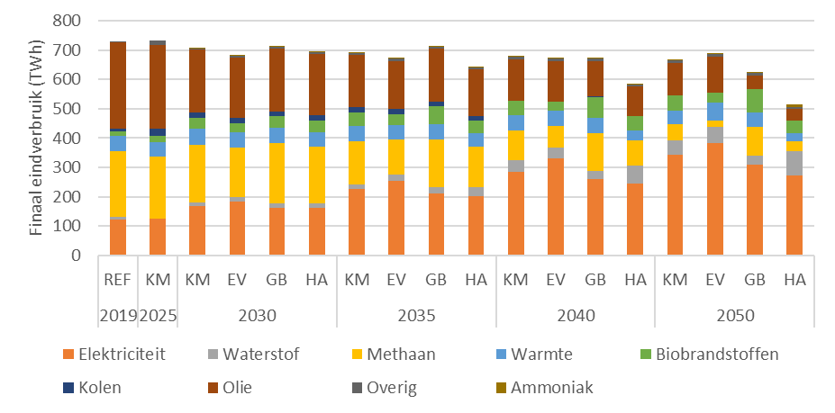
Figuur 2.2: Finaal eindverbruik in Nederland, in TWh per energiebron.

 | 2025 | 2030 |  |  |  | 2035 |  |  |  | 2040 |  |  |  | 2050
 | KM | KM | EV | GB | HA | KM | EV | GB | HA | KM | EV | GB | HA | KM | EV | GB | HA
Totaal | 732 | 707 | 681 | 712 | 695 | 691 | 673 | 711 | 644 | 677 | 672 | 674 | 586 | 666 | 688 | 624 | 515
Elektriciteit | 125 | 169 | 183 | 163 | 161 | 227 | 255 | 212 | 203 | 286 | 330 | 259 | 244 | 344 | 384 | 309 | 273
Waterstof | 1 | 13 | 15 | 15 | 15 | 16 | 19 | 20 | 31 | 38 | 36 | 29 | 64 | 47 | 54 | 30 | 82
Methaan | 213 | 195 | 170 | 204 | 193 | 146 | 120 | 163 | 137 | 103 | 75 | 128 | 86 | 55 | 24 | 100 | 35
Warmte | 49 | 54 | 51 | 51 | 50 | 54 | 51 | 52 | 46 | 50 | 52 | 53 | 34 | 47 | 61 | 47 | 25
Biobrandstoffen | 20 | 40 | 30 | 40 | 40 | 46 | 37 | 60 | 43 | 51 | 29 | 71 | 48 | 54 | 33 | 81 | 43
Kolen | 26 | 17 | 17 | 17 | 17 | 17 | 17 | 17 | 16 | 1 | 1 | 1 | 1 | 0 | 0 | 0 | 0
Olie | 285 | 214 | 208 | 216 | 211 | 178 | 164 | 180 | 160 | 139 | 138 | 122 | 99 | 109 | 122 | 45 | 41
Overig | 13 | 5 | 5 | 5 | 5 | 9 | 9 | 5 | 5 | 9 | 9 | 9 | 7 | 10 | 10 | 10 | 7
Ammoniak | 0 | 0 | 0 | 0 | 1 | 0 | 0 | 1 | 3 | 0 | 0 | 2 | 3 | 1 | 1 | 2 | 9

2.3
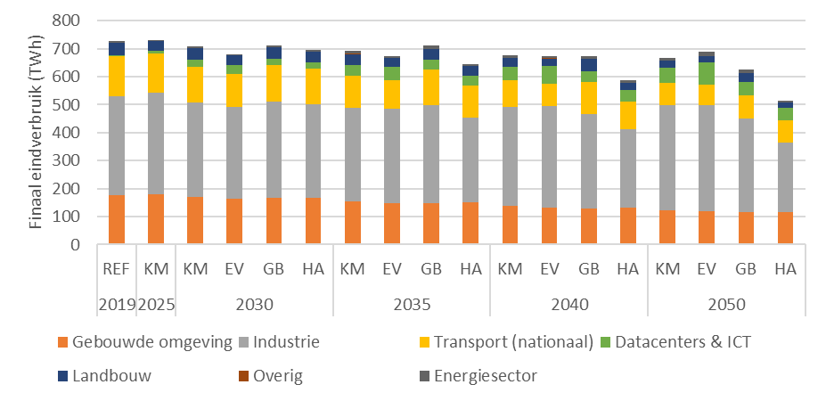
Figuur 2.3: Finaal eindgebruik in Nederland, in TWh per sector.
 | 2025 | 2030 |  |  |  | 2035 |  |  |  | 2040 |  |  |  | 2050
 | KM | KM | EV | GB | HA | KM | EV | GB | HA | KM | EV | GB | HA | KM | EV | GB | HA
Totaal sectoren | 906 | 861 | 833 | 868 | 847 | 828 | 806 | 862 | 777 | 797 | 787 | 819 | 701 | 771 | 781 | 760 | 608
Gebouwde omgeving | 179 | 170 | 163 | 166 | 168 | 154 | 148 | 148 | 150 | 138 | 132 | 130 | 131 | 121 | 119 | 117 | 116
Industrie | 364 | 337 | 328 | 343 | 333 | 336 | 336 | 350 | 303 | 354 | 362 | 335 | 282 | 377 | 378 | 333 | 248
Transport (nationaal) | 140 | 127 | 119 | 132 | 127 | 115 | 102 | 127 | 116 | 96 | 81 | 115 | 100 | 79 | 76 | 84 | 81
Transport (internationaal) | 174 | 155 | 152 | 156 | 152 | 137 | 133 | 150 | 133 | 119 | 115 | 145 | 115 | 105 | 93 | 136 | 93
Datacenters & ICT | 9 | 25 | 29 | 24 | 24 | 38 | 49 | 34 | 34 | 47 | 64 | 40 | 40 | 55 | 78 | 45 | 45
Landbouw | 36 | 41 | 36 | 41 | 37 | 38 | 30 | 40 | 34 | 33 | 26 | 42 | 26 | 25 | 22 | 33 | 18
Overig | 0 | 0 | 0 | 0 | 0 | 0 | 0 | 0 | 0 | 0 | 0 | 0 | 0 | 0 | 0 | 0 | 0
Energiesector | 3 | 6 | 5 | 6 | 5 | 10 | 7 | 12 | 7 | 9 | 7 | 12 | 7 | 9 | 15 | 12 | 6

2.4
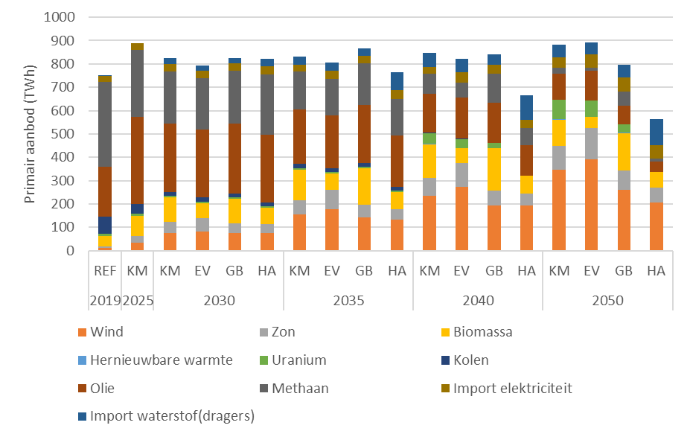
Figuur 2.4: Primair aanbod voor binnenlandse vraag (exclusief doorvoer en export)
 | 2025 | 2030 |  |  |  | 2035 |  |  |  | 2040 |  |  |  | 2050
 | KM | KM | EV | GB | HA | KM | EV | GB | HA | KM | EV | GB | HA | KM | EV | GB | HA
Totaal | 859 | 769 | 737 | 770 | 756 | 766 | 736 | 803 | 649 | 757 | 720 | 759 | 526 | 784 | 784 | 680 | 395
Wind | 34 | 77 | 81 | 75 | 75 | 155 | 178 | 142 | 133 | 236 | 272 | 194 | 194 | 347 | 390 | 260 | 206
Zon | 29 | 46 | 58 | 42 | 37 | 60 | 82 | 53 | 45 | 75 | 102 | 63 | 51 | 101 | 135 | 85 | 64
Biomassa | 87 | 105 | 65 | 106 | 70 | 133 | 70 | 157 | 72 | 145 | 63 | 183 | 75 | 111 | 47 | 158 | 67
Hernieuwbare warmte | 0 | 0 | 0 | 0 | 0 | 0 | 0 | 1 | 0 | 3 | 1 | 1 | 0 | 4 | 1 | 2 | 0
Uranium | 8 | 6 | 7 | 6 | 7 | 6 | 6 | 6 | 6 | 45 | 41 | 20 | 0 | 82 | 69 | 36 | 0
Kolen | 44 | 17 | 17 | 17 | 17 | 17 | 17 | 17 | 16 | 1 | 1 | 1 | 1 | 0 | 0 | 0 | 0
Olie | 373 | 293 | 290 | 299 | 292 | 235 | 225 | 248 | 221 | 166 | 177 | 175 | 131 | 111 | 128 | 81 | 45
Methaan | 285 | 225 | 220 | 225 | 259 | 161 | 157 | 180 | 156 | 86 | 63 | 124 | 75 | 27 | 14 | 58 | 14
Import elektriciteit | 28 | 32 | 35 | 32 | 34 | 31 | 35 | 32 | 37 | 30 | 44 | 38 | 35 | 44 | 57 | 61 | 55
Import waterstof(dragers) | 0 | 23 | 22 | 22 | 30 | 35 | 33 | 32 | 79 | 60 | 59 | 44 | 104 | 56 | 50 | 55 | 111

2.5
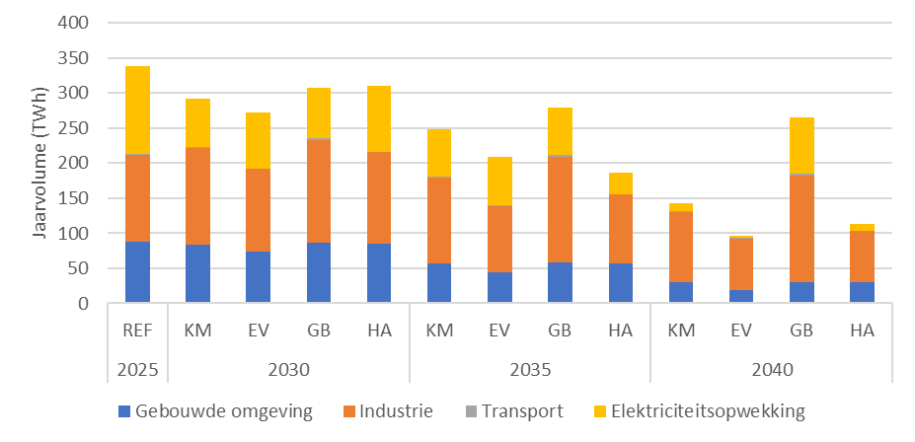
Figuur 2.5: Jaarvolume ontwikkeling binnenlandse gasvraag IP2026-scenario’s

 | 2025 | 2030 |  |  |  | 2035 |  |  |  | 2040
 | REF | KM | EV | GB | HA | KM | EV | GB | HA | KM | EV | GB | HA
Gebouwde omgeving | 88 | 84 | 74 | 86 | 85 | 57 | 44 | 58 | 56 | 30 | 19 | 31 | 30
Industrie | 124 | 137 | 118 | 146 | 130 | 122 | 95 | 151 | 99 | 100 | 74 | 151 | 73
Transport | 1 | 2 | 1 | 3 | 1 | 2 | 1 | 3 | 1 | 2 | 1 | 3 | 1
Elektriciteitsopwekking | 126 | 69 | 79 | 71 | 93 | 67 | 69 | 67 | 30 | 10 | 4 | 80 | 10

2.6
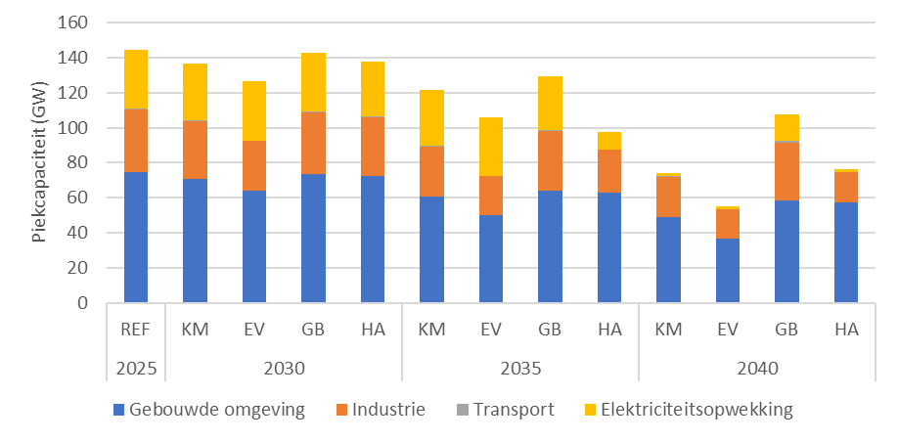
Figuur 2.6: Piekcapaciteit ontwikkeling binnenlandse gasvraag IP2026-scenario’s

 | 2025 | 2030 |  |  |  | 2035 |  |  |  | 2040
 | REF | KM | EV | GB | HA | KM | EV | GB | HA | KM | EV | GB | HA
Gebouwde omgeving | 75 | 70 | 64 | 73 | 72 | 61 | 50 | 64 | 63 | 49 | 37 | 58 | 57
Industrie | 36 | 33 | 29 | 35 | 34 | 28 | 22 | 34 | 24 | 23 | 17 | 33 | 18
Transport | 0 | 0 | 0 | 0 | 0 | 0 | 0 | 0 | 0 | 0 | 0 | 1 | 0
Elektriciteitsopwekking | 34 | 32 | 34 | 34 | 31 | 32 | 33 | 31 | 10 | 1 | 1 | 15 | 1

2.7
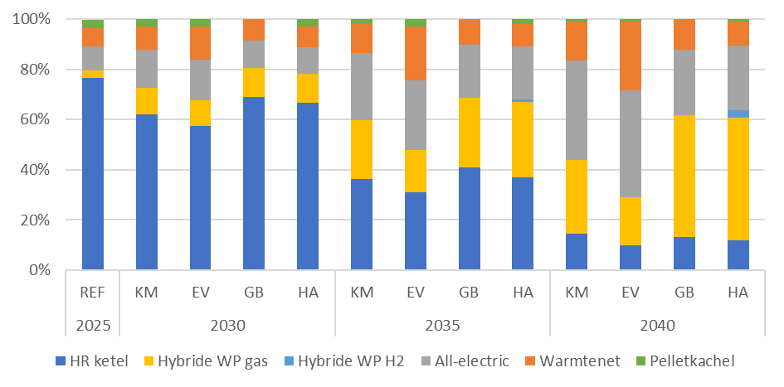
Figuur 2.7: Warmtetechnieken in huishoudens

 | 2025 | 2030 |  |  |  | 2035 |  |  |  | 2040
 | REF | KM | EV | GB | HA | KM | EV | GB | HA | KM | EV | GB | HA
HR ketel | 77% | 62% | 57% | 69% | 67% | 36% | 31% | 41% | 37% | 15% | 10% | 13% | 12%
Warmtenet | 7% | 9% | 13% | 8% | 8% | 12% | 21% | 10% | 9% | 15% | 27% | 12% | 9%
All-electric | 10% | 15% | 16% | 11% | 11% | 27% | 28% | 21% | 21% | 40% | 43% | 26% | 26%
Hybride WP gas | 3% | 10% | 10% | 11% | 11% | 23% | 17% | 28% | 30% | 29% | 19% | 49% | 49%
Hybride WP H2 | 0% | 0% | 0% | 0% | 0% | 0% | 0% | 0% | 1% | 0% | 0% | 0% | 3%
Pelletkachel | 4% | 3% | 3% | 0% | 3% | 2% | 3% | 0% | 2% | 1% | 1% | 0% | 1%

2.8
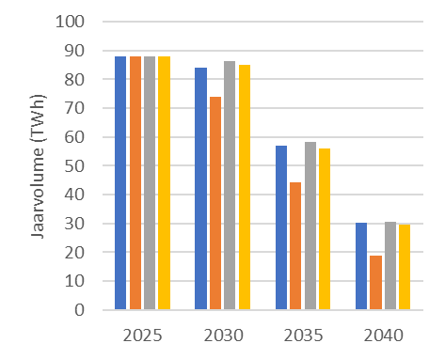
Figuur 2.8: Volume methaan voor de gebouwde omgeving

 | KM | EV | GB | HA
2025 | 88 | 88 | 88 | 88
2030 | 84 | 74 | 86 | 85
2035 | 57 | 44 | 58 | 56
2040 | 30 | 19 | 31 | 30

2.9
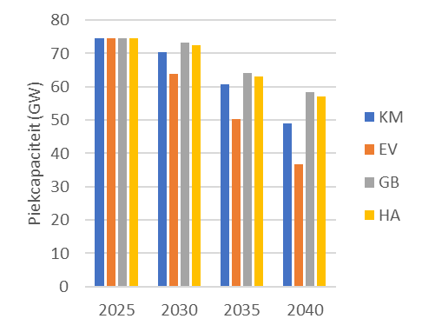
Figuur 2.9: Capaciteit methaan voor de gebouwde omgeving (GW)

 | KM | EV | GB | HA
2025 | 75 | 75 | 75 | 75
2030 | 70 | 64 | 73 | 72
2035 | 61 | 50 | 64 | 63
2040 | 49 | 37 | 58 | 57

2.10
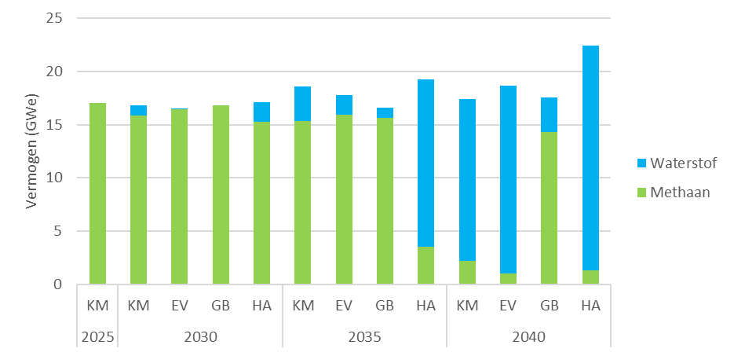
Figuur 2.10: Opgesteld vermogen elektriciteitsopwekking met gas

 | 2025 | 2030 |  |  |  | 2035 |  |  |  | 2040
 | KM | KM | EV | GB | HA | KM | EV | GB | HA | KM | EV | GB | HA
Waterstof | 0 | 1 | 0 | 0 | 2 | 3 | 2 | 1 | 16 | 15 | 18 | 3 | 21
Methaan | 17 | 16 | 16 | 17 | 15 | 15 | 16 | 16 | 4 | 2 | 1 | 14 | 1

2.11
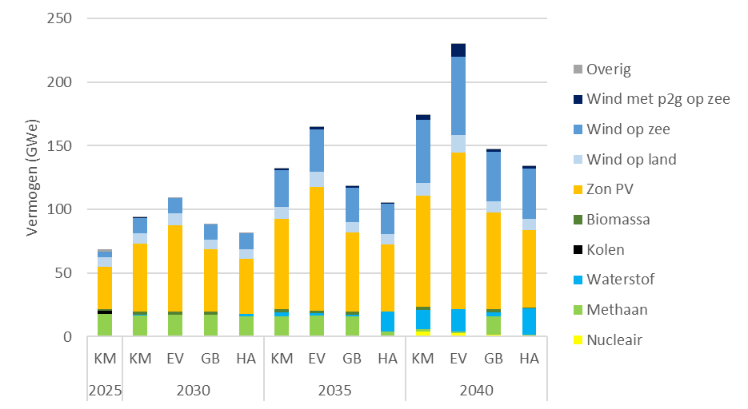
Figuur 2.11: Opgesteld vermogen elektriciteitsopwekking

 | 2025 | 2030 |  |  |  | 2035 |  |  |  | 2040
 | KM | KM | EV | GB | HA | KM | EV | GB | HA | KM | EV | GB | HA
Zon PV | 33 | 54 | 68 | 49 | 44 | 71 | 97 | 63 | 53 | 87 | 123 | 76 | 61
Wind op zee | 5 | 12 | 12 | 12 | 12 | 29 | 34 | 27 | 24 | 49 | 61 | 39 | 39
Wind met p2g op zee | 0 | 0 | 0 | 0 | 0 | 1 | 2 | 2 | 1 | 4 | 10 | 2 | 2
Wind op land | 7 | 8 | 10 | 8 | 8 | 9 | 12 | 8 | 8 | 11 | 14 | 9 | 9
Waterstof | 0 | 1 | 0 | 0 | 2 | 3 | 2 | 1 | 16 | 15 | 18 | 3 | 21
Methaan | 17 | 16 | 16 | 17 | 15 | 15 | 16 | 16 | 4 | 2 | 1 | 14 | 1
Kolen | 3 | 0 | 0 | 0 | 0 | 0 | 0 | 0 | 0 | 0 | 0 | 0 | 0
Nucleair | 0 | 0 | 0 | 0 | 0 | 0 | 0 | 0 | 0 | 4 | 3 | 2 | 0
Biomassa | 1 | 2 | 2 | 2 | 0 | 2 | 2 | 2 | 0 | 2 | 0 | 2 | 0
Overig | 2 | 0 | 0 | 1 | 0 | 0 | 0 | 0 | 0 | 0 | 0 | 0 | 0

2.12
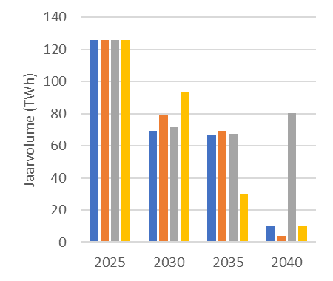
Figuur 2.12: Volume gasgebruik voor elektriciteitsopwekking

 | KM | EV | GB | HA
2025 | 126 | 126 | 126 | 126
2030 | 69 | 79 | 71 | 93
2035 | 67 | 69 | 67 | 30
2040 | 10 | 4 | 80 | 10

2.13
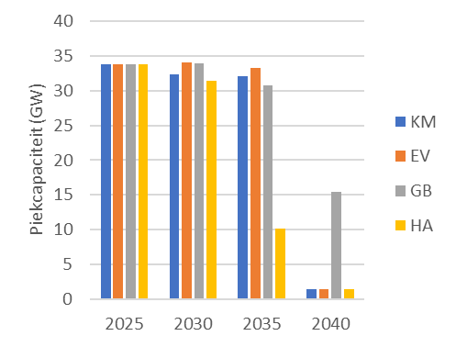
Figuur 2.13: Capaciteit gasgebruik voor elektriciteitsopwekking

 | KM | EV | GB | HA
2025 | 34 | 34 | 34 | 34
2030 | 32 | 34 | 34 | 31
2035 | 32 | 33 | 31 | 10
2040 | 1 | 1 | 15 | 1

2.14
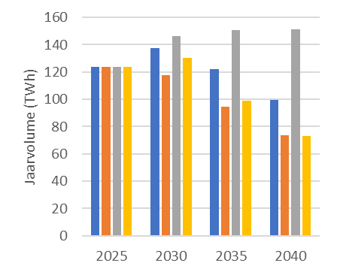
Figuur 2.14: Volume gasvraag industrie

 | KM | EV | GB | HA
2025 | 124 | 124 | 124 | 124
2030 | 137 | 118 | 146 | 130
2035 | 122 | 95 | 151 | 99
2040 | 100 | 74 | 151 | 73

2.15
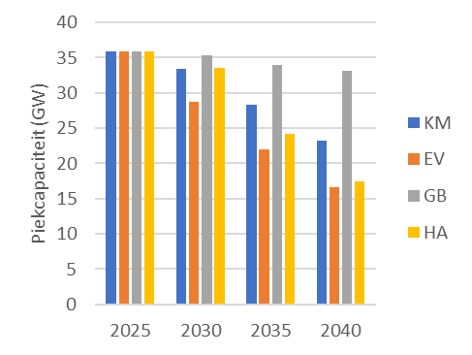
Figuur 2.15: Capaciteit gasvraag industrie

 | KM | EV | GB | HA
2025 | 36 | 36 | 36 | 36
2030 | 33 | 29 | 35 | 34
2035 | 28 | 22 | 34 | 24
2040 | 23 | 17 | 33 | 18

2.16
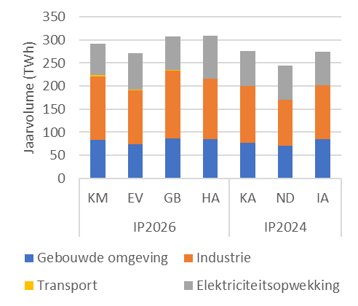
Figuur 2.16: Binnenlandse gasvraag 2030

 | IP2026 |  |  |  | IP2024
 | KM | EV | GB | HA | KA | ND | IA
Gebouwde omgeving | 84 | 74 | 86 | 85 | 78 | 70 | 84
Industrie | 137 | 118 | 146 | 130 | 123 | 100 | 117
Elektriciteitsopwekking | 69 | 79 | 71 | 93 | 75 | 74 | 73
Transport | 2 | 1 | 3 | 1 | 0 | 0 | 0

2.17
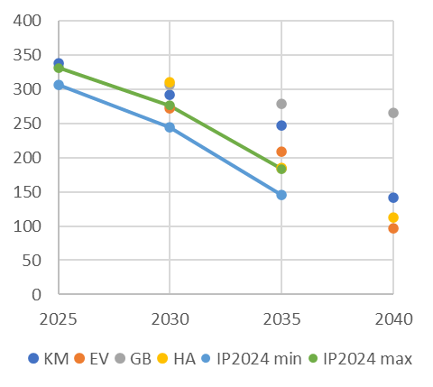
Figuur 2.17: Binnenlandse gasvraag

 | KM | EV | GB | HA | IP2024 min | IP2024 max | min | max
2025 | 339 |  |  |  | 306 | 331 | 306 | 331
2030 | 292 | 272 | 307 | 310 | 245 | 276 | 245 | 276
2035 | 248 | 209 | 279 | 186 | 146 | 184 | 146 | 184
2040 | 142 | 97 | 265 | 113

2.18
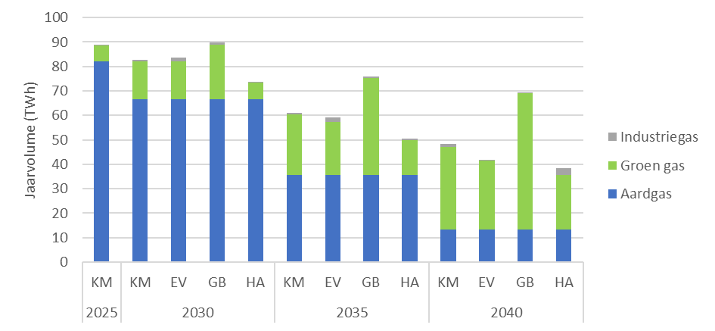
Figuur 2.18: Binnenlandse methaanproductie

 | 2025 | 2030 |  |  |  | 2035 |  |  |  | 2040
 | KM | KM | EV | GB | HA | KM | EV | GB | HA | KM | EV | GB | HA
Aardgas | 82 | 67 | 67 | 67 | 67 | 36 | 36 | 36 | 36 | 13 | 13 | 13 | 13
Groen gas | 6 | 16 | 15 | 22 | 7 | 25 | 22 | 40 | 14 | 34 | 28 | 56 | 22
Industriegas | 0 | 1 | 2 | 1 | 1 | 1 | 2 | 1 | 1 | 1 | 0 | 0 | 3

2.19
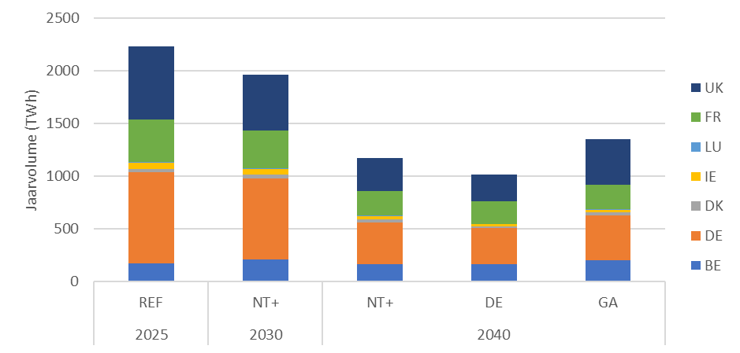
Figuur 2.19: Gasvraag in omringende landen

 | 2025 | 2030 | 2040
 | REF | NT+ | NT+ | DE | GA
BE | 175 | 213 | 168 | 164 | 200
DE | 860 | 767 | 396 | 346 | 427
DK | 31 | 35 | 25 | 13 | 34
IE | 64 | 51 | 33 | 22 | 22
LU | 6 | 8 | 6 | 4 | 4
FR | 404 | 360 | 230 | 210 | 231
UK | 692 | 531 | 316 | 260 | 434

2.20
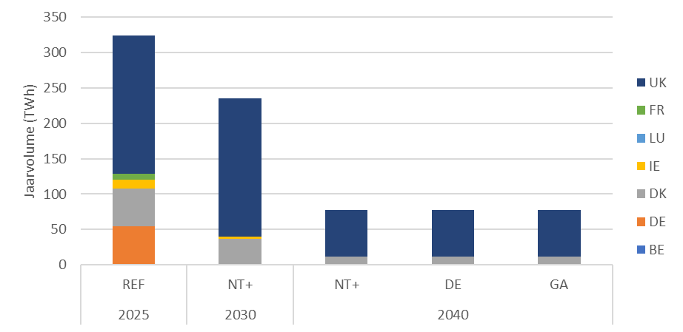
Figuur 2.20: Aardgasproductie in omringende landen

 | 2025 | 2030 | 2040
 | REF | NT+ | NT+ | DE | GA
BE | 0 | 0 | 0 | 0 | 0
DE | 54 | 0 | 0 | 0 | 0
DK | 53 | 37 | 12 | 12 | 12
IE | 13 | 3 | 0 | 0 | 0
LU | 0 | 0 | 0 | 0 | 0
FR | 9 | 0 | 0 | 0 | 0
UK | 195 | 195 | 66 | 66 | 66

2.21
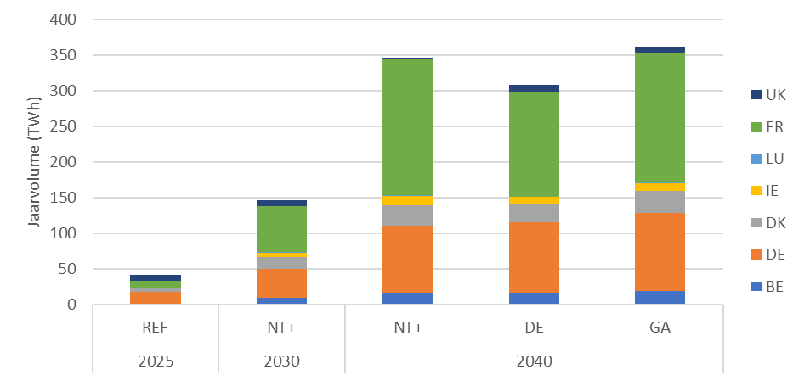
Figuur 2.21: Productie hernieuwbaar gas in omringende landen

 | 2025 | 2030 | 2040
 | REF | NT+ | NT+ | DE | GA
BE | 0 | 9 | 16 | 17 | 19
DE | 17 | 41 | 94 | 99 | 109
DK | 7 | 17 | 30 | 26 | 31
IE | 0 | 6 | 12 | 9 | 11
LU | 0 | 1 | 1 | 1 | 1
FR | 9 | 65 | 191 | 147 | 183
UK | 9 | 8 | 2 | 10 | 9

2.22
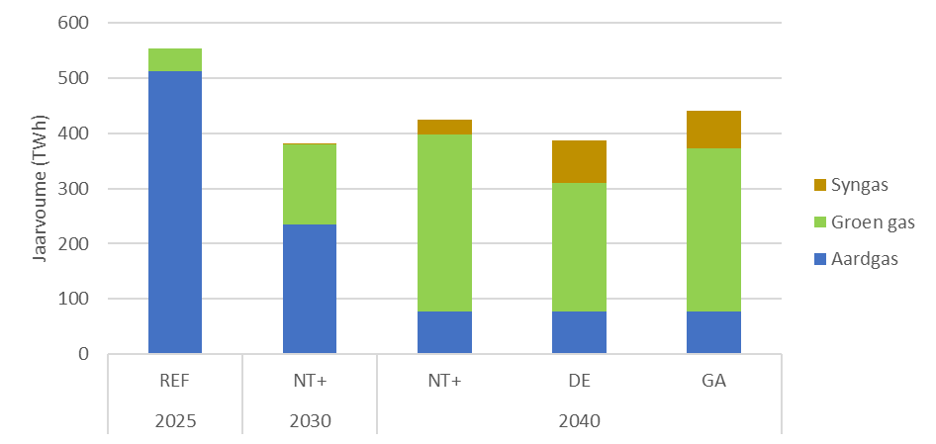
Figuur 2.22: Methaan productie in omringende landen

 | 2025 | 2030 | 2040
 | REF | NT+ | NT+ | DE | GA
Aardgas | 324 | 235 | 78 | 78 | 78
Groen gas | 42 | 144 | 320 | 232 | 294
Syngas | 0 | 1 | 26 | 77 | 68

2.23
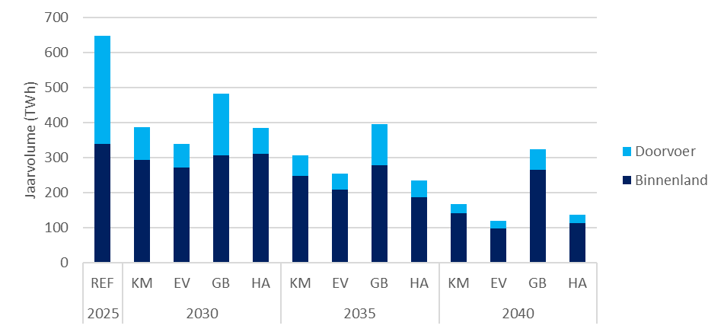
Figuur 2.23: Transportvolume voor binnenland en doorvoer

 | 2025 | 2030 |  |  |  | 2035 |  |  |  | 2040
 | REF | KM | EV | GB | HA | KM | EV | GB | HA | KM | EV | GB | HA
Binnenland | 339 | 292 | 272 | 307 | 310 | 248 | 209 | 279 | 186 | 142 | 97 | 265 | 113
Doorvoer | 309 | 94 | 68 | 176 | 75 | 59 | 45 | 117 | 49 | 24 | 23 | 59 | 23

2.24
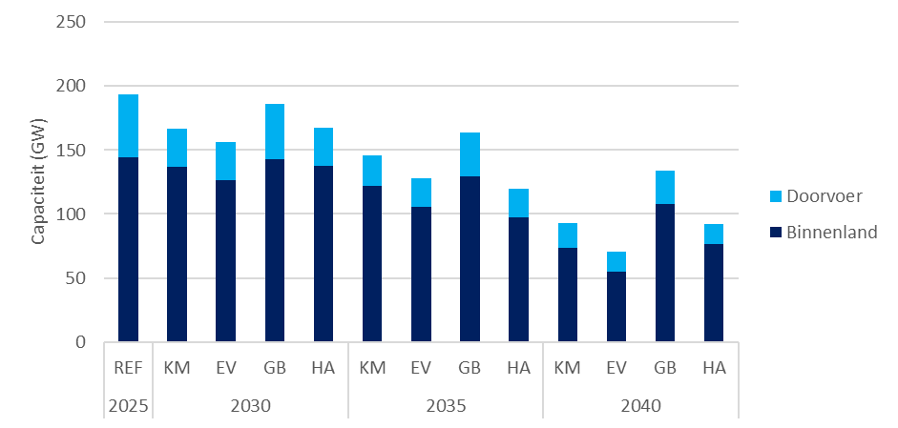
Figuur 2.24: Transportcapaciteit voor binnenland en doorvoer

 | 2025 | 2030 |  |  |  | 2035 |  |  |  | 2040
 | REF | KM | EV | GB | HA | KM | EV | GB | HA | KM | EV | GB | HA
Binnenland | 144 | 137 | 127 | 143 | 138 | 122 | 106 | 129 | 97 | 74 | 55 | 108 | 76
Doorvoer | 49 | 30 | 29 | 43 | 29 | 25 | 23 | 35 | 23 | 19 | 16 | 26 | 16

2.25
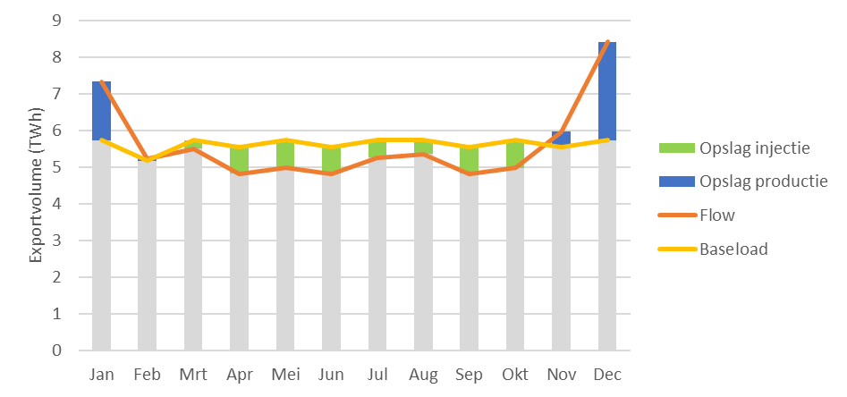
Figuur 2.25: Illustratief export jaarprofiel voor 2030

 | Gesimuleerde flow | Baseload | Export | Opslag productie | Opslag injectie
Jan | 7 | 6 | 6 | 2 | 0
Feb | 5 | 5 | 5 | 0 | 0
Mrt | 6 | 6 | 6 | 0 | 0
Apr | 5 | 6 | 5 | 0 | 1
Mei | 5 | 6 | 5 | 0 | 1
Jun | 5 | 6 | 5 | 0 | 1
Jul | 5 | 6 | 5 | 0 | 0
Aug | 5 | 6 | 5 | 0 | 0
Sep | 5 | 6 | 5 | 0 | 1
Okt | 5 | 6 | 5 | 0 | 1
Nov | 6 | 6 | 6 | 0 | 0
Dec | 8 | 6 | 6 | 3 | 0

2.26
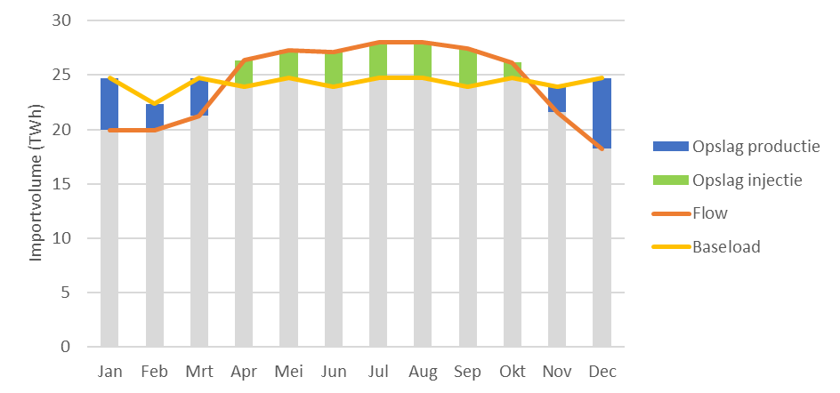
Figuur 2.26: Illustratief import jaarprofiel voor 2030

 | Gesimuleerde flow | Baseload | Import | Opslag injectie | Opslag productie
Jan | 20 | 25 | 20 | 0 | 5
Feb | 20 | 22 | 20 | 0 | 2
Mrt | 21 | 25 | 21 | 0 | 3
Apr | 26 | 24 | 24 | 2 | 0
Mei | 27 | 25 | 25 | 3 | 0
Jun | 27 | 24 | 24 | 3 | 0
Jul | 28 | 25 | 25 | 3 | 0
Aug | 28 | 25 | 25 | 3 | 0
Sep | 27 | 24 | 24 | 3 | 0
Okt | 26 | 25 | 25 | 1 | 0
Nov | 22 | 24 | 22 | 0 | 2
Dec | 18 | 25 | 18 | 0 | 7

2.27
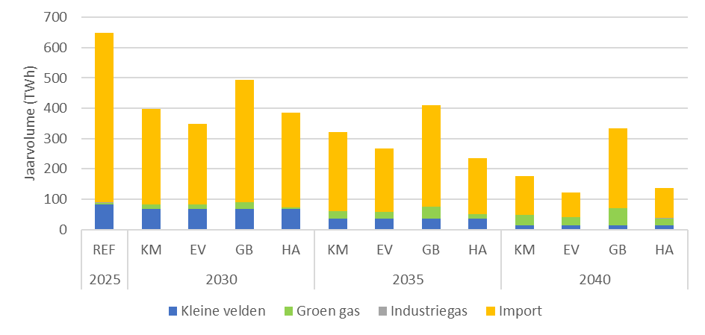
Figuur 2.27: Transportvolume aanbodbronnen

 | 2025 | 2030 |  |  |  | 2035 |  |  |  | 2040
 | REF | KM | EV | GB | HA | KM | EV | GB | HA | KM | EV | GB | HA
Kleine velden | 82 | 67 | 67 | 67 | 67 | 36 | 36 | 36 | 36 | 13 | 13 | 13 | 13
Groen gas | 6 | 16 | 15 | 22 | 7 | 25 | 22 | 40 | 14 | 34 | 28 | 56 | 22
Industriegas | 0 | 1 | 2 | 1 | 1 | 1 | 2 | 1 | 1 | 1 | 0 | 0 | 3
Import | 559 | 304 | 255 | 393 | 311 | 246 | 195 | 320 | 184 | 118 | 78 | 255 | 97

2.28
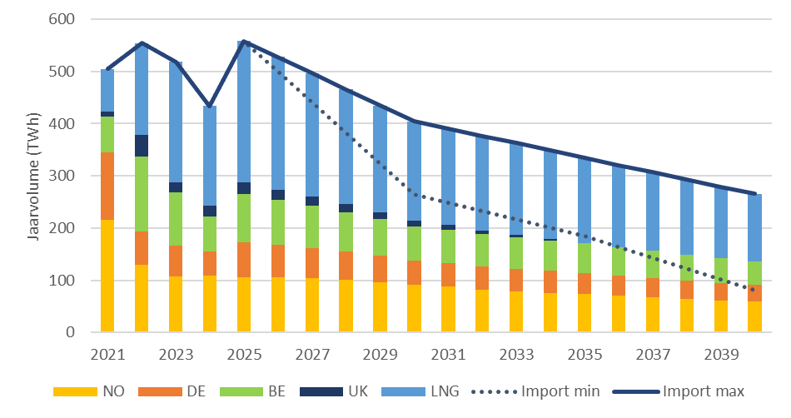
Figuur 2.28: Indicatieve aanbodmix van diverse importbronnen

 | 2022 | 2023 | 2024 | 2025 | 2026 | 2027 | 2028 | 2029 | 2030 | 2031 | 2032 | 2033 | 2034 | 2035 | 2036 | 2037 | 2038 | 2039 | 2040
NO | 129 | 107 | 108 | 106 | 105 | 104 | 101 | 96 | 92 | 88 | 82 | 79 | 76 | 73 | 70 | 67 | 64 | 61 | 59
UK | 40 | 20 | 21 | 21 | 19 | 17 | 15 | 13 | 11 | 9 | 7 | 4 | 2 | 0 | 0 | 0 | 0 | 0 | 0
DE | 64 | 58 | 47 | 67 | 62 | 57 | 53 | 49 | 45 | 43 | 42 | 41 | 40 | 38 | 37 | 35 | 33 | 32 | 30
BE | 145 | 102 | 66 | 116 | 87 | 80 | 74 | 69 | 63 | 61 | 60 | 58 | 56 | 53 | 51 | 49 | 47 | 45 | 42
LNG | 176 | 231 | 192 | 249 | 253 | 234 | 216 | 200 | 183 | 177 | 173 | 168 | 162 | 156 | 149 | 143 | 136 | 130 | 123
Import min | 554 | 519 | 434 | 559 | 498 | 437 | 377 | 316 | 255 | 241 | 227 | 213 | 198 | 184 | 163 | 142 | 120 | 99 | 78
Import max | 554 | 519 | 434 | 559 | 526 | 492 | 459 | 426 | 393 | 379 | 364 | 350 | 335 | 320 | 307 | 294 | 281 | 268 | 255

6.1
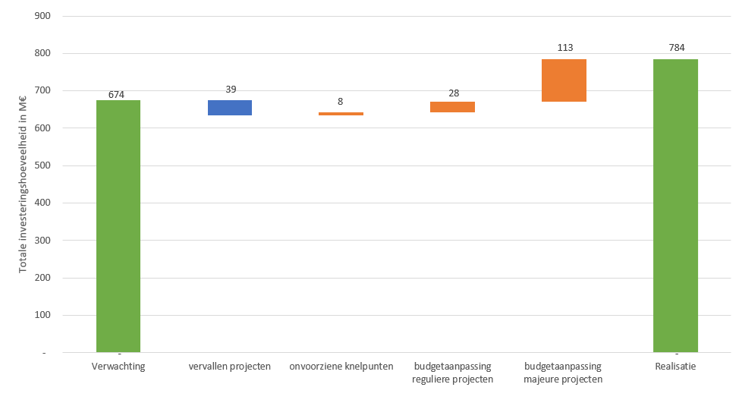
Figuur 6.1 Totaaloverzicht verschillen tussen verwachtingen en realisaties van gerealiseerde projecten in 2023 en 2024
Verwachting | 0 | 674
vervallen projecten | 635 | 39
onvoorziene knelpunten | 635 | 8
budgetaanpassing reguliere projecten | 643 | 28
budgetaanpassing majeure projecten | 671 | 113
Realisatie | 0 | 784

